Estadísticas
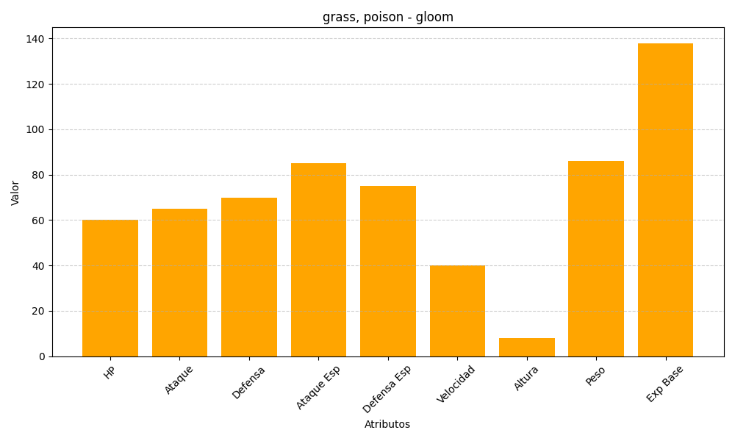
ID | Nombre | Tipo | HP | Ataque | Defensa | Ataque Especial | Defensa Especial | Velocidad | Altura | Peso | Experiencia Base
44 | gloom | grass, poison | 60 | 65 | 70 | 85 | 75 | 40 | 8 | 86 | 138

